entropy
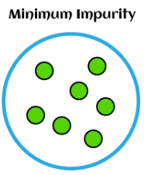
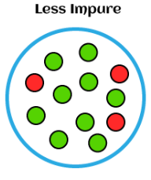
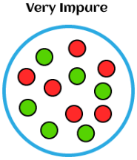

Node | Node 1 | Node 2 | Node 3 | Node 4 | Node 5 | Node 6 | Node 7 | Node 8 | Node 9 | Node 10 | Node 11
Positive (비정상) 개수 | 10 | 9 | 8 | 7 | 6 | 5 | 4 | 3 | 2 | 1 | 0
Negative (정상) 개수 | 0 | 1 | 2 | 3 | 4 | 5 | 6 | 7 | 8 | 9 | 10
p = Probability(target=비정상) | 0.00 | 0.10 | 0.20 | 0.30 | 0.40 | 0.50 | 0.60 | 0.70 | 0.80 | 0.90 | 1.00
1-p =Probability(target=정상) | 1.00 | 0.90 | 0.80 | 0.70 | 0.60 | 0.50 | 0.40 | 0.30 | 0.20 | 0.10 | 0.00
p*(1-p) | 0.00 | 0.09 | 0.16 | 0.21 | 0.24 | 0.25 | 0.24 | 0.21 | 0.16 | 0.09 | 0.00
gini = 2*p*(1-p) | 0.00 | 0.18 | 0.32 | 0.42 | 0.48 | 0.50 | 0.48 | 0.42 | 0.32 | 0.18 | 0.00
entropy | #NUM! | 0.47 | 0.72 | 0.88 | 0.97 | 1.00 | 0.97 | 0.88 | 0.72 | 0.47 | #NUM!
miss clarification | 0.00 | 0.10 | 0.20 | 0.30 | 0.40 | 0.50 | 0.40 | 0.30 | 0.20 | 0.10 | 0.00

 | gini = 2*p*(1-p)
Node 1 | 0.00
Node 2 | 0.18
Node 3 | 0.32
Node 4 | 0.42
Node 5 | 0.48
Node 6 | 0.50
Node 7 | 0.48
Node 8 | 0.42
Node 9 | 0.32
Node 10 | 0.18
Node 11 | 0.00
Impurity graph
 | p*(1-p) | gini = 2*p*(1-p) | entropy | miss clarification
 | 0.00 | 0.00 | 0.00 | 0.00
 | 0.09 | 0.18 | 0.47 | 0.10
 | 0.16 | 0.32 | 0.72 | 0.20
 | 0.21 | 0.42 | 0.88 | 0.30
 | 0.24 | 0.48 | 0.97 | 0.40
 | 0.25 | 0.50 | 1.00 | 0.50
 | 0.24 | 0.48 | 0.97 | 0.40
 | 0.21 | 0.42 | 0.88 | 0.30
 | 0.16 | 0.32 | 0.72 | 0.20
 | 0.09 | 0.18 | 0.47 | 0.10
 | 0.00 | 0.00 | 0.00 | 0.00

Sheet4
시나리오별 지니 계수
Count, Probability, Surprise with Gini
경우의 수(총 구슬은 20개, 2가지 색깔)
 | Count |  |  | Percent |  |  | Surprise
 | Positive | Negative |  | Positive | Negative | Gini | Surprise의 크기 (확률 역수)
 | 개수 | 개수 |  | 비율(확률) | 비율(확률)
Scenario | Class 0 | Class 1 | total counts | Class 0/Count | Class 1/Count |  | Class 0 | Class 1
1 | 20 | 0 | 20 | 100% | 0% | 0.00 | 1.00 | #DIV/0!
2 | 19 | 1 | 20 | 95% | 5% | 0.10 | 1.05 | 20.00
3 | 18 | 2 | 21 | 90% | 10% | 0.18 | 1.11 | 10.00
4 | 17 | 3 | 22 | 85% | 15% | 0.26 | 1.18 | 6.67
시나리오별 Positive의 비중(%)
5 | 16 | 4 | 23 | 80% | 20% | 0.32 | 1.25 | 5.00
6 | 15 | 5 | 24 | 75% | 25% | 0.38 | 1.33 | 4.00
7 | 14 | 6 | 25 | 70% | 30% | 0.42 | 1.43 | 3.33
8 | 13 | 7 | 26 | 65% | 35% | 0.45 | 1.54 | 2.86
9 | 12 | 8 | 27 | 60% | 40% | 0.48 | 1.67 | 2.50
10 | 11 | 9 | 28 | 55% | 45% | 0.50 | 1.82 | 2.22
11 | 10 | 10 | 29 | 50% | 50% | 0.50 | 2.00 | 2.00
12 | 9 | 11 | 30 | 45% | 55% | 0.50 | 2.22 | 1.82
13 | 8 | 12 | 31 | 40% | 60% | 0.48 | 2.50 | 1.67
14 | 7 | 13 | 32 | 35% | 65% | 0.45 | 2.86 | 1.54
15 | 6 | 14 | 33 | 30% | 70% | 0.42 | 3.33 | 1.43
16 | 5 | 15 | 34 | 25% | 75% | 0.38 | 4.00 | 1.33
17 | 4 | 16 | 35 | 20% | 80% | 0.32 | 5.00 | 1.25
18 | 3 | 17 | 36 | 15% | 85% | 0.26 | 6.67 | 1.18
19 | 2 | 18 | 37 | 10% | 90% | 0.18 | 10.00 | 1.11
20 | 1 | 19 | 38 | 5% | 95% | 0.10 | 20.00 | 1.05
시나리오별 놀람(Surprise)의 정도
21 | 0 | 20 | 39 | 0% | 100% | 0.00 | #DIV/0! | 1.00

gini
 |  |  |  |  | a | b=(1-a) | 2a(1-a)
 |  | Red 개수 | Blue 개수 | 소계 | Red 비율 | Blue 비율 | Gini Index
 | Depth 0 | 16 | 34 | 50 | 0.32 | 0.68 | 0.435
 | Depth 1_left | 1 | 32 | 33 | 0.03 | 0.97 | 0.059
 | Depth 1_right | 15 | 2 | 17 | 0.88 | 0.12 | 0.208

 |  |  |  |  |  |  | 26.64%

 | 다른 노드 분류방법 |  |  |  | a | b=(1-a) | 2a(1-a)
 |  | Red 개수 | Blue 개수 | 소계 | Red 비율 | Blue 비율 | Gini Index
 | Depth 0 | 16 | 34 | 50 | 0.32 | 0.68 | 0.435
 | Depth 1_left | 2 | 33 | 35 | 0.06 | 0.94 | 0.108
 | Depth 1_right | 4 | 1 | 5 | 0.80 | 0.20 | 0.320

 |  |  |  |  |  |  | 42.78%

 | The overall Gini Index for this split is calculated similarly to the entropy as weighted average of the distribution across the 3 nodes.
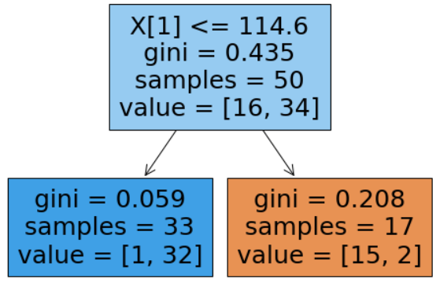

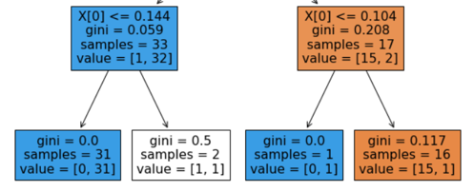

Parent | 0.435 |  |  | Parent | 0.059 |  | 0.208
child | 0.110 |  |  | child | 0.031 |  | 0.110
gains | 0.325 |  |  | gains | 0.028 |  | 0.098

KL convergence
P, Q 확률분포
 | P | Q
R | 0.1 | 0.8
G | 0.4 | 0.15
B | 0.5 | 0.05
 | R | G | B | sum
P | 0.1 | 0.4 | 0.5 | 1
Q | 0.8 | 0.15 | 0.05 | 1

KL(P||Q) | -0.3 | 0.56601499971 | 1.6609640474 | 1.9269790472 | 
KL(Q||P) | 2.4 | -0.21225562489 | -0.16609640474 | 2.0216479704
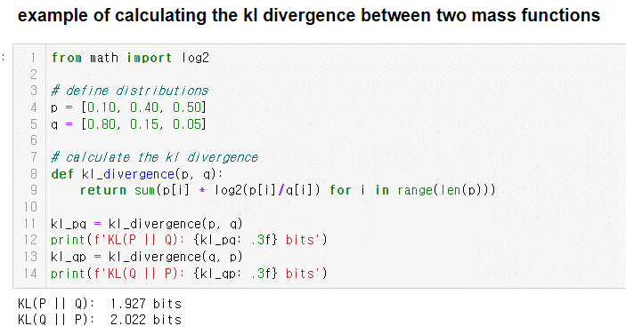

- Q가 작을 때 P가 큰 확률을 갖지만(2번)
- P가 큰 확률을 가질 때 Q가 보다 더 작은 확률을 가지므로
P가 Q보다 상대적으로 덜 발산
즉 Q가 P보다 상대적으로 더 발산(더 멀어진다)
- Q가 작을 때 P가 큰 확률을 갖지만(2번)
- P가 큰 확률을 가질 때 Q가 보다 더 작은 확률을 가지므로
P가 Q보다 상대적으로 덜 발산
즉 Q가 P보다 상대적으로 더 발산(더 멀어진다)

